★入力例
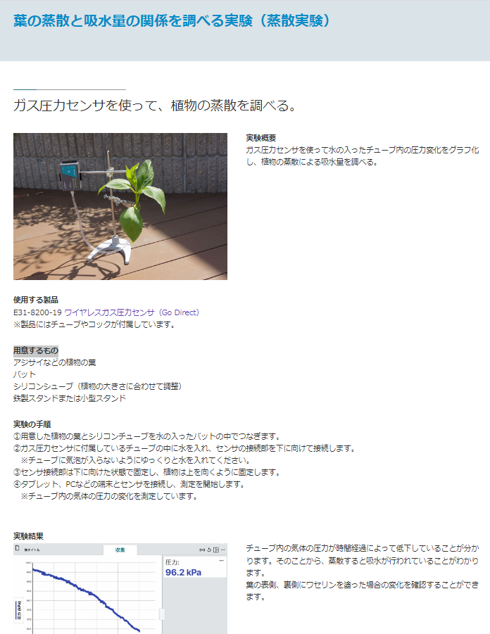
全体タイトル
全体タイトル | 葉の蒸散と吸水量の関係を調べる実験（蒸散実験）
アップロード年 | 2023
アップロード月 （一桁の場合は0をつける） | 07
実験画像名 | biology_3.jpg
タイトル
実験結果画像名 | biology_3data.jpg
タイトル | ガス圧力センサを使って、植物の蒸散を調べる。
実験概要 | ガス圧力センサを使って水の入ったチューブ内の圧力変化をグラフ化し、植物の蒸散による吸水量を調べる。
実験概要
使用する製品のカタログ番号① | E31-8200-19
使用する製品の品名① | ワイヤレスガス圧力センサ（Go Direct）※製品にはチューブやコックが付属しています。
使用する製品のカタログ番号② | ②番号
使用する製品の品名② | ②品名
実験画像名
使用する製品のカタログ番号③ | ③番号
使用する製品の品名③ | ③品名
使用する製品のカタログ番号④ | ④番号
使用する製品の品名④ | ④品名
使用する製品
用意するもの | アジサイなどの植物の葉、 バット、 シリコンシューブ（植物の大きさに合わせて調整）、鉄製スタンドまたは小型スタンド
用意するもの
実験の手順 | ①用意した植物の葉とシリコンチューブを水の入ったバットの中でつなぎます。 ②ガス圧力センサに付属しているチューブの中に水を入れ、センサの接続部を下に向けて接続します。 ※チューブに気泡が入らないようにゆっくりと水を入れてください。 ③センサ接続部は下に向けた状態で固定し、植物は上を向くように固定します。 ④タブレット、PCなどの端末とセンサを接続し、測定を開始します。 ※チューブ内の気体の圧力の変化を測定しています。<br>
実験の手順
実験結果 | チューブ内の気体の圧力が時間経過によって低下していることが分かります。そのことから、蒸散すると吸水が行われていることがわかります。 葉の表側、裏側にワセリンを塗った場合の変化を確認することができます。

※小学校・中学校の場合は全て、高等学校の場合は、【物理】【化学】【生物】【地学】のいずれかを入れる
学年 | 【生物】
単元名

実験結果
ページアドレス (/go-direct/experiment/以降だけ） | biology_3
 | ↑いれなくていいです

実験結果画像名

